ESTORNO DE CARTÃO
 |  | PROCEDIMENTO OPERACIONAL PADRÃO |  |  |  |  |  | Controle: |  | TP-001
 |  |  |  |  |  |  |  | Tempo de Cíclo: |  | 30 minutos
Atividade: |  | Abertura da loja |  |  |  |  |  | Periocidade |  | Segunda á Segunda
Setor: |  | Frente de caixa
Responsável : |  | Fiscais e operadores de caixa
Criado em: |  | 2026-05-27 |  | Revisado: | Débora Ribeiro |  | Número da Revisão: |  |  | 0
MATERIAIS NECESSÁRIOS DE ENTRADA
1 | Pano e produto especifico para limpar telas |  |  |  | 4 | Computador com acesso á internet
2 | Dgital do supervisor e operadores |  |  |  | 5 | sacolas,bobinas,perflex,sulfite,clips,grampo,canetas ..
PASSO A PASSO
Para abertura da loja, com pano e produto específico limpar as telas dos caixas.
Em seguida ligar todos os caixas ,(embaixo na CPU) lojas que tem restaurante realizar o mesmo processo e não esquecer de ligar o Totem.
Conferir o troquinho, os fechamento dos caixas e fazer pedido de materiais no almoxarifado central .
(sacolas,bobinas,sulfites,clips,grampo,perflex) no sistema flex.
1 |  |  |  | 2 |  |  |  |  | 3

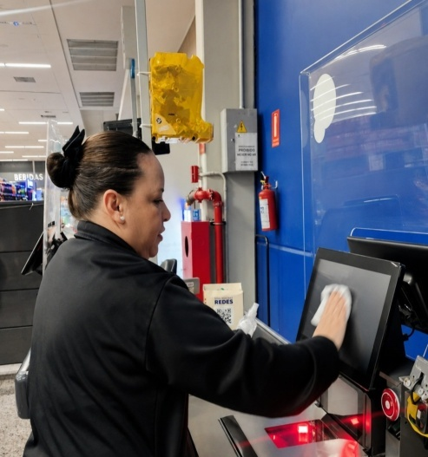
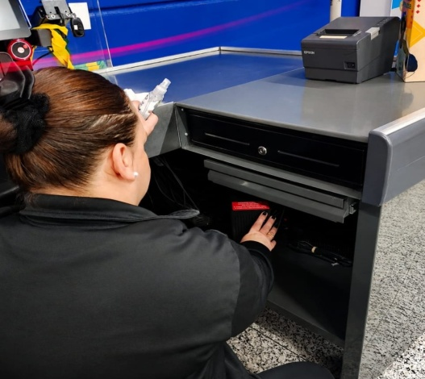
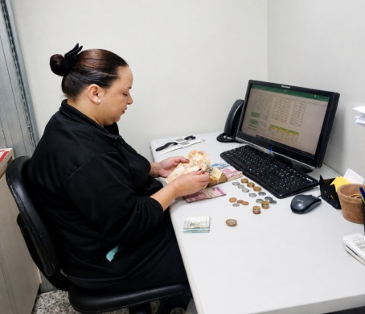

O que enviar para Getax:
Sempre conferir gavetas,cofre antes de enviar o troquinho no grupo do fechamento. E preencher a planilha da tesouraria.
Recepcionar os operadores e direcioná-los, conforme a escala definida, para abertura dos caixas.
4 |  |  |  | 5 |  |  |  |  | 6
*Comprovantes de depósitos;
*Relatório das máquinas POS;
*Documento dos caixas que não fecharam no automático
Todas fotos abertas e sem rassuras

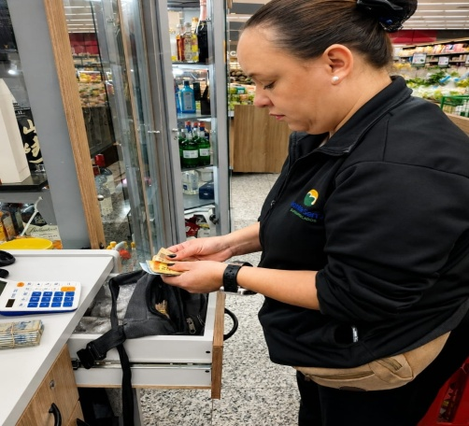
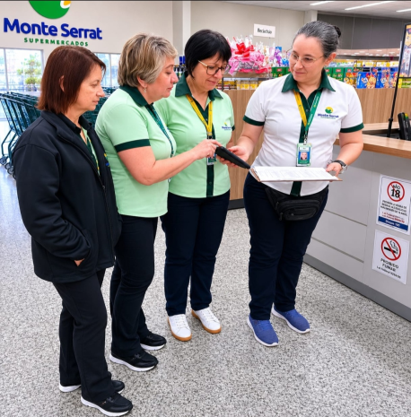

Os documentos para Getax pode ser enviados na abertura ou fechamento, se for de manhã ser o mais breve possível antes das 8horas.

RESULTADO ESPERADO (SAÍDAS)
1 | Loja pronta para abertura e atendimento ao cliente e colaboradores
2
APROVAÇÃO
Responsável |  |  | Líder |  |  |  |  | SIM

